0.
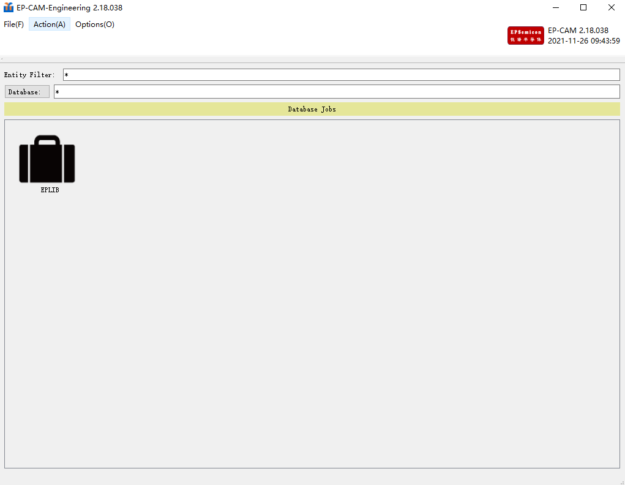
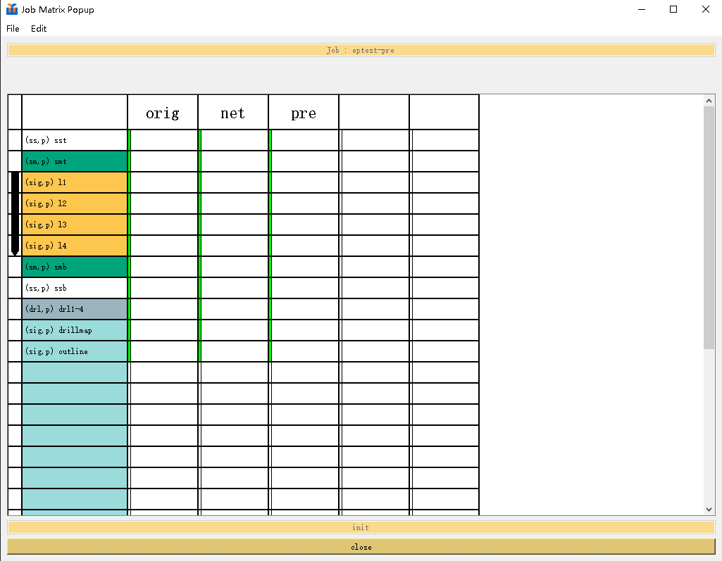
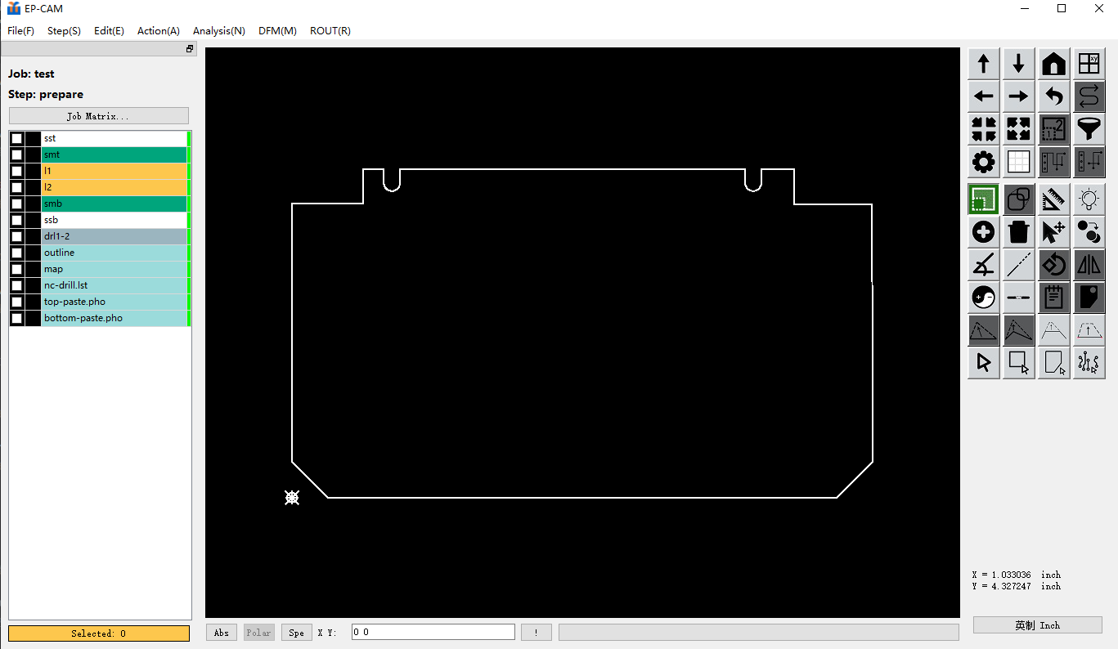
1 | 工程主界面（Engineering) | 2 | 矩阵主界面（Matrix) | 3 | 编辑主界面（Graphic)

1.
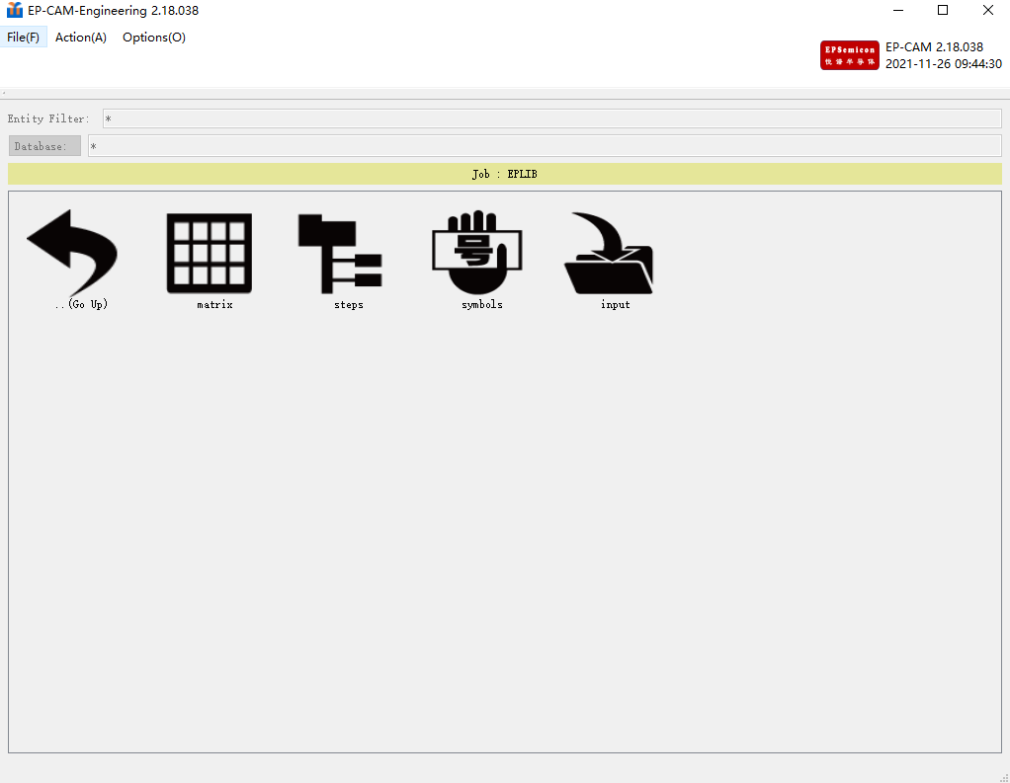
1.1. | 上方菜单栏

3.2.
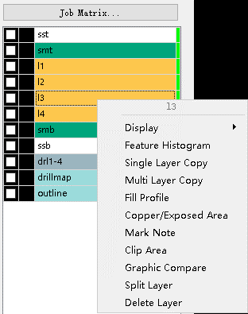
3.2. | 左侧层别栏>右击
一级 | 英译 | 中译 | 二级 | 英译 | 中译 | EP-CAM | EP-EDA | EP独家 | 功能录屏 | 需求文档
3.2.1. | Display | 显示 | 3.2.1.1. | Clear All | 清除选取全 | V | V
 |  |  | 3.2.1.2. | Clear | 清除选取 | V | V
 |  |  | 3.2.1.3. | Red | 红 | V | V
 |  |  | 3.2.1.4. | Green | 绿 | V | V
 |  |  | 3.2.1.5. | Blue | 蓝 | V | V
 |  |  | 3.2.1.6. | Yellow | 黄 | V | V
3.2.2. | Feature Histogram | 物件类型总表 |  |  |  | V | V
3.2.3. | Signal Layer Copy | 单层复制 |  |  |  | V | V
3.2.4. | Mulity Layer Copy | 多层复制 |  |  |  | V | V
3.2.5. | Fill Profile | 填充外形轮廓 |  |  |  | V | V
3.2.6. | Select Arc | 选弧线物件 |  |  |  | V | V
3.2.7. | Copper/Exposed Area | 铜面积计算 |  |  |  | V | V
3.2.8. | Mark Note | 标记 |  |  |  | V | V
3.2.9. | Clip Area | 修剪 |  |  |  | V | V
3.2.10. | Drill Tool Manager | 孔管理工具 |  |  |  | V | V
3.2.11. | Graphic Compare Cross Layer | 跨层图形比对 |  |  |  | V | V
3.2.12. | Split Layer | 拆层 |  |  |  | V | V | V
3.2.13. | Deleate Layer | 删层 |  |  |  | V | V

